Главная страница
Чек-лист проверок Главной страницы интернет-проекта Green Expedition (https://greenexp.ru/)

Общие комментарии по проверкам:
При помощи утилиты Object Inspector в DevTools определено, что ряд элементов на главной странице принадлежит к одному и том же классу, поэтому можно объединить их в одни классы эквивалентности и тестировать только по одному элементу из каждой группы:
 | - регионы на карте "Интересные места и достопримечательности регионов России" - class jqvmap-region;
 | - изображения к разделу "Новые интересные места" - class card-photo;
 | - тэги к категориям достопримечательностей - class tag;
 | - изображения к разделу "Новые GPS-маршруты" - class render lazyload;

№ | Название проверки | Тест-кейс ID | Результат | Комментарии | Баг-репорт ID
Функциональное тестирование
1 | Регистрация на сайте |  | - | Не тестируется, так как данная функциональность более не поддерживается
2 | Авторизация на сайте через аккаунт в соцсети Вконтакте | TC_001 | FAIL | Ошибка при авторизации | BR_001
3 | Определение местоположения пользователя и вывод на главной странице достопримечательностей по местоположению |  | PASS
4 | Добавление достопримечательности на сайт |  | - | Функциональность протестировать невозможно без регистрации или авторизации
5 | Загрузка GPX-трека |  | - | Функциональность протестировать невозможно без регистрации или авторизации
6 | Добавление маршрута |  | - | Функциональность протестировать невозможно без регистрации или авторизации
7 | Добавление заметки |  | - | Функциональность протестировать невозможно без регистрации или авторизации
Кроссбраузерное тестирование
8 | Страница открывается в актуальных браузерах (Chrome, Firefox, Edge, Safari, IE) |  | PASS
9 | Все элементы на странице доступны в актуальных браузерах (Chrome, Firefox, Edge, Safari, IE) |  | FAIL | В IE не загружается виджет подписки на группу в соцсети Вконтакте | BR_007
Проверка производительности
10 | Скорость загрузки сайта в пределах допустимых значений |  | PASS | 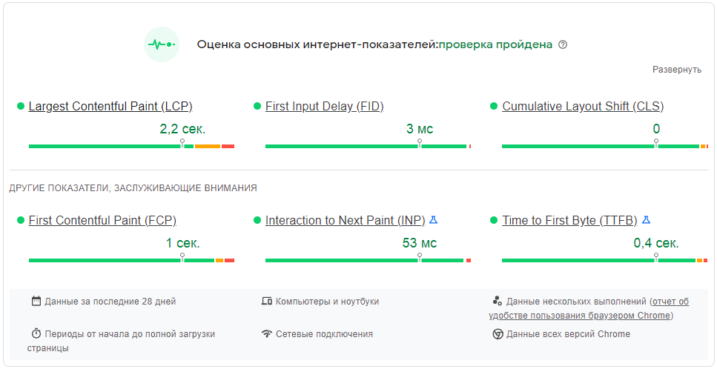
11 | Производительность версии сайта для ПК в пределах допустимых значений |  | PASS
12 | Производительность версии сайта для мобильных устройств в пределах допустимых значений |  | FAIL |  | BR_008
Проверка совместимости
13 | Разделы сайта из гоизонтального меню сворачиваются в меню гамбургер в версии для мобильных устройств |  | PASS
14 | Корректное отображение сайта на мобильных устройствах | ТС_007 | FAIL | Не отображается выбор города и кнопка поиска по сайту | BR_006
UI/UX Работа с кнопками
15 | Курсор меняет форму при наведении на кнопку "Выберите город" |  | PASS
16 | Всплывающая подсказка при наведении на кнопку "Выберите город" |  | PASS
17 | При нажатии на кнопку "Выберите город" можно выбрать город отличный от текущего местоположения | ТС_002 | FAIL | Функция выбора города недоступна | BR_002
18 | Кнопки разделов сайта наверху главной страницы подсвечиваются при наведении курсора |  | PASS
19 | Курсор меняет форму при наведении на кнопки разделов сайта наверху главной страницы |  | PASS
20 | Всплывающая подсказка при наведении на кнопки разделов сайта наверху главной страницы |  | PASS
21 | При нажатии на кнопку раздела сайта наверху главной страницы открывается страница соотвестсвующего раздела |  | PASS
22 | Кнопка "Поиск" подсвечивается при наведении курсора |  | PASS
23 | Курсор меняет форму при наведении на кнопку "Поиск" |  | PASS
24 | Всплывающая подсказка при наведении на кнопку "Поиск" |  | - | Функционал не реализован
25 | При нажатии на кнопку "Поиск" появляется поле ввода для поискового запроса |  | PASS
26 | При нажатии на кнопку "Поиск" кнопка меняет изображение на крестик |  | PASS
27 | При нажатии на крестик поле ввода для поискового запроса закрывается |  | PASS
28 | Кнопка "Найти" рядом с появившимся полем поискового запроса подсвечивается при наведении курсора |  | PASS
29 | Курсор меняет форму при наведении на кнопку "Найти" рядом с появившимся полем поискового запроса |  | PASS
30 | Всплывающая подсказка при наведении на кнопку "Найти" рядом с появившимся полем поискового запроса |  | - | Функционал не реализован
31 | При нажатии на кнопку "Найти" рядом с появившимся полем поискового запроса открывается страница с результатами поиска |  | PASS
32 | Кнопка "+ подсвечивается при наведении курсора |  | PASS
33 | Курсор меняет форму при наведении на кнопку "+" |  | PASS
34 | Всплывающая подсказка при наведении на кнопку "+" |  | - | Функционал не реализован
35 | При нажатии на кнопку "+" появляется выпадающий список возможных вариантов добавления контента на сайт |  | PASS
36 | Элемент выпадающего списка возможных вариантов добавления контента на сайт подсвечивается при наведении курсора |  | - | Функционал не реализован
37 | Курсор меняет форму при наведении на элемент выпадающего списка возможных вариантов добавления контента на сайт |  | PASS
38 | Всплывающая подсказка при наведении на элемент выпадающего списка возможных вариантов добавления контента на сайт |  | PASS
39 | При нажатии на элемент выпадающего списка возможных вариантов добавления контента на сайт происходит переход на страницу добавления соответствующего контента |  | - | Функциональность протестировать невозможно без регистрации или авторизации
40 | Кнопка "Войти" подсвечивается при наведении курсора |  | PASS
41 | Курсор меняет форму при наведении на кнопку "Войти" |  | PASS
42 | Всплывающая подсказка при наведении на кнопку "Войти" |  | PASS
43 | При нажатии на кнопку "Войти" открывается страница для авторизации на сайте |  | PASS
44 | Кнопка "Присоедениться" подсвечивается при наведении курсора |  | PASS
45 | Курсор меняет форму при наведении на кнопку "Присоедениться" |  | PASS
46 | Всплывающая подсказка при наведении на кнопку "Присоедениться" |  | PASS
47 | При нажатии на кнопку "Присоедениться" открывается страница для регистрации на сайте |  | PASS
48 | Кнопки "+" и "-" для масштабирования карты на главной странице подсвечиваются при наведении курсора |  | PASS
49 | Курсор меняет форму при наведении на кнопки "+" и "-" |  | PASS
50 | Всплывающая подсказка при наведении на кнопки "+" и "-" |  | - | Функционал не реализован
51 | При нажатии на кнопки "+" и "-" происходит масштабирование карты на главной странице сайта до одного из 4 уровней |  | PASS
52 | Кнопка "Подписаться на новости" в виджете соцсети Вконтакте подсвечивается при наведении курсора |  | PASS
53 | Курсор меняет форму при наведении на кнопку "Подписаться на новости" |  | PASS
54 | Всплывающая подсказка при наведении на кнопку "Подписаться на новости" |  | - | Функционал не реализован
55 | При нажатии на кнопку "Подписаться на новости" открывается аккаунт проекта в соцсети Вконтакте |  | PASS
56 | Кнопки с названиями тэгов - категорий достопримечательностей подсвечиваются при наведении курсора |  | PASS
57 | Курсор меняет форму при наведении на кнопки с названиями тэгов |  | PASS
58 | Всплывающая подсказка при наведении на кнопки с названиями тэгов |  | - | Функционал не реализован
59 | При нажатии на кнопки с названием тэга происходит переход к соответствующей категории достопримечательностей |  | PASS | Протестировано с учётом классов эквивалентности
60 | Кнопки для перехода к аккаунтам проекта в соцсетях подсвечиваются при наведении курсора |  | PASS
61 | Курсор меняет форму при наведении на кнопки для перехода к аккаунтам проекта в соцсетях |  | PASS
62 | Всплывающая подсказка при наведении на кнопки для перехода к аккаунтам проекта в соцсетях |  | PASS
63 | При нажатии на кнопку "Green Expedition in Instagram" происходит открытие аккаунта в соцсети Instagram |  | - | Страница недоступна. Соцсеть Instagram заблокирована в России; принадлежит Meta, признана экстремистской и запрещена в РФ.
64 | При нажатии на кнопку "Green Expedition in Google +" происходит открытие аккаунта в соцсети Google + |  | - | Страница недоступна. Сервис Google+ более не доступен для обычных пользователей и аккаунтов брендов
65 | При нажатии на кнопку "Green Expedition in Twitter" происходит открытие аккаунта в соцсети Twitter |  | - | Страница недоступна. Соцсеть Twitter заблокирована в России.
66 | При нажатии на кнопку "Green Expedition in VKontakte" происходит открытие аккаунта в соцсети Вконтакте |  | PASS
67 | При нажатии на кнопку "Green Expedition in Facebook" происходит открытие аккаунта в соцсети Facebook |  | - | Страница недоступна. Соцсеть Instagram заблокирована в России; принадлежит Meta, признана экстремистской и запрещена в РФ.
68 | При нажатии на кнопку "Green Expedition in Odnoklassniki" происходит открытие аккаунта в соцсети Одноклассники |  | PASS
UI/UX Работа с ссылками
69 | Ссылка на аккаунт проекта в виджете соцсети Вконтакте подчеркивается при наведении курсора |  | PASS
70 | Курсор меняет форму при наведении на ссылку на аккаунт проекта в виджете соцсети Вконтакте |  | PASS
71 | Всплывающая подсказка при наведении на ссылку на аккаунт проекта в виджете соцсети Вконтакте |  | - | Функционал не реализован
72 | При нажатии на ссылку открывается аккаунт проекта в соцсети Вконтакте |  | PASS
73 | Заголовки статей в разделе "Новые интересные места" подчеркиваются при наведении курсора |  | PASS
74 | Курсор меняет форму при наведении на заголовки статей в разделе "Новые интересные места" |  | PASS
75 | Всплывающая подсказка при наведении на заголовки статей в разделе "Новые интересные места" |  | PASS
76 | При нажатии на заголовок статьи происходит переход к странице о соответствующей достопримечательности |  | PASS | Протестировано с учётом классов эквивалентности
77 | Заголовки статей в разделе "Новые GPS-маршруты" подчеркиваются при наведении курсора |  | PASS
78 | Курсор меняет форму при наведении на заголовки статей в разделе "Новые GPS-маршруты" |  | PASS
79 | Всплывающая подсказка при наведении на заголовки статей в разделе "Новые GPS-маршруты" |  | PASS
80 | При нажатии на заголовок статьи происходит переход к странице соответствующего маршрута |  | PASS | Протестировано с учётом классов эквивалентности
81 | Блок с описанием достопримечательности в разделе "Новые интересные места" выделяется при наведении курсора |  | PASS
82 | Курсор меняет форму при наведении на фото достопримечательности в разделе "Новые интересные места" |  | PASS
83 | Всплывающая подсказка при наведении на фото достопримечательности в разделе "Новые интересные места" |  | PASS
84 | При нажатии на фото достопримечательности происходит переход к странице о соответствующей достопримечательности |  | PASS | Протестировано с учётом классов эквивалентности
85 | Блок с описанием маршрута в разделе "Новые GPS-маршруты" выделяется при наведении курсора |  | PASS
86 | Курсор меняет форму при наведении на изображение маршрута в разделе "Новые GPS-маршруты" |  | PASS
87 | Всплывающая подсказка при наведении на изображение маршрута в разделе "Новые GPS-маршруты" |  | PASS
88 | При нажатии на изображение маршрута происходит переход к странице соответствующего маршрута |  | PASS | Протестировано с учётом классов эквивалентности
89 | Названия разделов сайта внизу главной страницы выделяются при наведении курсора |  | PASS
90 | Курсор меняет форму при наведении на название раздела сайта |  | PASS
91 | Всплывающие подсказки при наведении на названия разделов сайта |  | PASS
92 | При нажатии на название раздела сайта происходит переход к странице соответствующего раздела |  | PASS
93 | Иконка для ссылки на сайт "Управления особо охраняемыми природными территориями Республики Крым" выделяется при наведении курсора |  | - | Функционал не реализован
94 | Курсор меняет форму при наведении на иконку для ссылки на сайт "Управления особо охраняемыми природными территориями Республики Крым" |  | PASS
95 | Всплывающая подсказка при наведении на иконку |  | PASS
96 | При нажатии на иконку происходит переход на сайт "Управления особо охраняемыми природными территориями Республики Крым" | ТС_003 | FAIL | Некорректный адрес сайта https://ooptrk.ru/ | BR_003
97 | Иконка для ссылки на статистику на сайте www.liveinternet.ru выделяется при наведении курсора |  | - | Функционал не реализован
98 | Курсор меняет форму при наведении на иконку для ссылки на статистику на сайте www.liveinternet.ru |  | PASS
99 | Всплывающая подсказка при наведении на иконку |  | PASS
100 | При нажатии на иконку происходит переход на сайт www.liveinternet.ru |  | PASS
101 | Иконка для ссылки на статистику на сайте top100.rambler.ru выделяется при наведении курсора |  | - | Функционал не реализован
102 | Курсор меняет форму при наведении на иконку для ссылки на статистику на сайте top100.rambler.ru |  | PASS
103 | Всплывающая подсказка при наведении на иконку |  | PASS
104 | При нажатии на иконку происходит переход на сайт top100.rambler.ru |  | PASS
105 | Ссылка на почтовый ящик greenexp.ru@gmail.com подчёркивается при наведении курсора |  | PASS
106 | Курсор меняет форму при наведении на ссылку на почтовый ящик greenexp.ru@gmail.com |  | PASS
107 | Всплывающая подсказка при наведении на ссылку |  | - | Функционал не реализован
108 | При нажатии на ссылку происходит переход к почтовому сервису с новым письмом для адреса greenexp.ru@gmail.com |  | PASS
109 | Ссылка на аккаунт проекта в соцсети Instagram в разделе "Лента фотографий" подчёркивается при наведении курсора |  | PASS
110 | Курсор меняет форму при наведении на ссылку на аккаунт проекта в соцсети Instagram в разделе "Лента фотографий" |  | PASS
111 | Всплывающая подсказка при наведении на ссылку на аккаунт проекта в соцсети Instagram в разделе "Лента фотографий" |  | PASS
112 | При нажатии на ссылку происходит переход к аккаунту проекта в соцсети Instagram |  | - | Страница недоступна. Соцсеть Instagram заблокирована в России; принадлежит Meta, признана экстремистской и запрещена в РФ.
UI/UX Работа с полями
113 | Поле поиска допускает ввод текста, цифр и спецсимволов |  | PASS
114 | Поле поиска не ограничено максимальным количеством вводимых символов |  | PASS
115 | Поиск не реагирует на пустой запрос | ТС_004 | FAIL | Открывается страница с результатом поиска по пустому запросу | BR_004
116 | Поиск не реагирует на пробелы введённые до и/или после данных | ТС_005 | PASS
117 | Введённые в поле поиска данные можно отредактировать |  | PASS
118 | Введённые данные не касаются границ поля поиска |  | PASS
119 | Плейсхолдер в поле поиска исчезает при вводе текста |  | PASS
120 | Плейсхолдер в поле поиска появляется после его очистки |  | PASS
121 | Плейсхолдер в поле поиска не выходит за края поля |  | PASS
UI/UX Проверка изображений на странице
122 | Корректное отображение изображений на главной странице сайта |  | PASS
UI/UX Проверка баннеров на странице
123 | Баннер "Туризм и отдых в Оренбургской области" выделяется при наведении курсора |  | - | Функционал не реализован
124 | Курсор меняет форму при наведении на баннер "Туризм и отдых в Оренбургской области" |  | PASS
125 | Всплывающая подсказка при наведении на баннер "Туризм и отдых в Оренбургской области" |  | PASS
126 | При нажатии на баннер "Туризм и отдых в Оренбургской области" происходит переход на сайт Министерства физической культуры, спорта и туризма Оренбургской области | ТС_006 | FAIL | Открывается сайт интернет казино "Вавада" | BR_005
UI/UX Прочие проверки
127 | Возможность переключения клавишей Tab между активными элементами страницами |  | PASS | Возможность переключения клавишей Tab между элементами есть, но выбранный элемент никак не выделяется. О перемещении можно догадаться только по изменению ссылки в окне браузера
128 | Возможность прокрутки главной страницы клавишами Пробел, Page Up, Page Down, Home, End |  | PASS
129 | На странице отсутствуют орфографические и пунктуационные ошибки |  | FAIL | 1. Всплывающая подсказка при наведении курсора на кнопку "Войти" - "Авторизироваться". Корректно - "Авторизоваться" 2. Надпись на кнопке "Присоедениться". Корректно - "Присоединиться" | BR_009 BR_010
130 | Возможность перемещения мышкой карты в разделе "Интересные места и достопримечательности регионов России" |  | PASS
131 | Курсор меняет форму при наведении на регион на карте в разделе "Интересные места и достопримечательности регионов России" |  | PASS
132 | Всплывающая подсказка при наведении на регион на карте в разделе "Интересные места и достопримечательности регионов России" |  | PASS
133 | При нажатии на регион происходит открытие страницы с достопримечательностями данного региона |  | PASS | Протестировано с учётом классов эквивалентности

Карта
Чек-лист проверок компонента "Карта" интернет-проекта Green Expedition (https://greenexp.ru/)

Общие комментарии по проверкам:
В проекте использованы карты известных картографических сервисов - Openstreet, Яндекс и Google. Поэтому в данной проверке будут проверяться не сами карты, а наложенные на них функции (отображение достопримечательностей, фильтры по категориям достопримечательностей и т.д.).

№ | Название проверки | Тест-кейс ID | Результат | Комментарии | Баг-репорт ID
Функциональное тестирование
1 | Определение местоположения пользователя |  | PASS
2 | Поиск по карте | TC_008 | FAIL | Функция поиска не работает | BR_011
3 | Добавление достопримечательности на сайт |  | - | Функциональность протестировать невозможно без регистрации или авторизации
4 | Измерение расстояния по карте с помощью инструмента "Линейка" |  | PASS
Кроссбраузерное тестирование
5 | Страница открывается в актуальных браузерах (Chrome, Firefox, Edge, Safari, IE) |  | PASS
6 | Все элементы на странице доступны в актуальных браузерах (Chrome, Firefox, Edge, Safari, IE) |  | FAIL | В IE карта не отображается + нарушена вёрстка страницы, из-за чего нет доступа к кнопке выбора карты (Openstreet/Яндекс/Google) | BR_012 BR_013
Проверка производительности
7 | Скорость загрузки сайта в пределах допустимых значений |  | PASS | 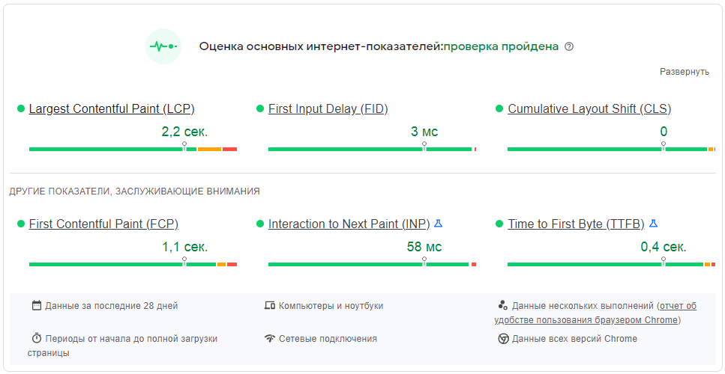
8 | Производительность версии сайта для ПК в пределах допустимых значений |  | PASS
9 | Производительность версии сайта для мобильных устройств в пределах допустимых значений |  | FAIL |  | BR_014
Проверка совместимости
10 | Разделы сайта из горизонтального меню сворачиваются в меню гамбургер в версии для мобильных устройств |  | PASS
11 | Корректное отображение сайта на мобильных устройствах | ТС_009 | FAIL | Скрываются кнопки слоёв и увеличения масштаба на мобильных телефонах | BR_015
UI/UX
12 | На странице отсутствуют орфографические и пунктуационные ошибки |  | PASS
13 | Перемещение карты с помощью мыши |  | PASS
14 | Перемещение карты с помощью стрелочек на клавиатуре |  | PASS
15 | Изменение масштаба карты с помощью колёсика мыши |  | PASS
16 | Изменение масштаба карты с помощью клавиш + и - на клавиатуре |  | PASS
17 | Курсор меняет форму при наведении на кнопку выбора слоя карты |  | PASS
18 | При наведении на кнопку выбора слоя карты поялвяется список слоёв с радиокнопками и дополнительных элементов отображения с чекбоксами |  | PASS
19 | В списке слоёв с радиокнопками можно выбрать только один пункт |  | PASS
20 | Радиокнопка становится активной только у соответствующего выбранного слоя |  | PASS
21 | Радиокнопка включается: если состояние меняется на «Вариант выбран» - отображается точка внутри |  | PASS
22 | Радиокнопка выключается выбором другой радиокнопки: если состояние меняется на «Вариант не выбран» — точка внутри выключенной кнопки не отображается |  | PASS
23 | Курсор меняет форму при наведении на надпись рядом с радиокнопкой |  | PASS
24 | Радиокнопки выделяются при наведении курсора |  | PASS
25 | При выборе слоя Open Street Map отображается карта Open Street Map |  | PASS
26 | При выборе слоя Open Cycle Map отображается карта Open Cycle Map | ТС_010 | FAIL | Карта не отображается | BR_016
27 | При выборе слоя Open Topo Map отображается карта Open Topo Map | ТС_011 | PASS
28 | При выборе слоя Карты Яндекс отображается Яндекс.Карта | ТС_012 | PASS
29 | При выборе слоя Спутник Google отображается спутниковая карта сервиса Google | ТС_013 | FAIL | Ошибка загрузки карты | BR_017
30 | При выборе слоя Спутник Яндекс отображается спутниковая карта сервиса Яндекс | ТС_014 | PASS
31 | Курсор меняет форму при наведении на надпись рядом с чекбоксом |  | PASS
32 | Чекбокс выделяется при наведении курсора |  | PASS
33 | При нажатии на чекбокс в его поле проставляется галочка - элемент выбран |  | PASS
34 | При повторном нажатии на чекбокс галочка исчезает - элемент не выбран |  | PASS
35 | Можно выбрать более одного чекбокса |  | PASS
36 | При выборе элемента Рельеф на карту наносятся отметки рельефа (???) | ТС_015 | FAIL | Ничего не происходит | BR_018
37 | При выборе элемента Фотографии на карте появляются иконки фотографий достопримечательностей | ТС_016 | PASS
38 | При выборе элемента Вконтакте на карте появляются (???) | ТС_017 | FAIL | Ничего не происходит | BR_019
39 | Курсор меняет форму при наведении на иконку фотографии достопримечательности |  | PASS
40 | Иконка фотографии подсвечивается при наведении курсора |  | - | Функционал не реализован
41 | При нажатии на иконку фотографии открывается окно с фотографией в полном размере |  | PASS
42 | Кнопки масштабирования карты подсвечиваются при наведении курсора |  | - | Функционал не реализован
43 | Курсор меняет форму при наведении на кнопки масштабирования карты |  | PASS
44 | Всплывающая подсказка при наведении на кнопки масштабирования карты |  | PASS
45 | При нажатии на кнопку "+" масштабирования карты масштаб карты увеличивается |  | PASS
46 | При нажатии на кнопку "-" масштабирования карты масштаб карты уменьшается |  | PASS
47 | Кнопка определения геопозиции подсвечивается при наведении курсора |  | - | Функционал не реализован
48 | Курсор меняет форму при наведении на кнопку определения геопозиции |  | PASS
49 | Всплывающая подсказка при наведении на кнопку определения геопозиции |  | PASS
50 | При нажатии на кнопку определения геопозиции на карте отображается точка местонахождения пользователя, карта перемещается к этой точке |  | PASS
51 | Кнопка "Поиск" подсвечивается при наведении курсора |  | - | Функционал не реализован
52 | Курсор меняет форму при наведении на кнопку "Поиск" |  | PASS
53 | Всплывающая подсказка при наведении на кнопку "Поиск" |  | PASS
54 | При нажатии на кнопку "Поиск" появляется поле ввода для поискового запроса |  | PASS
55 | При повторном нажатии на кнопку "Поиск" поле ввода для поискового запроса закрывается |  | PASS
56 | Поле поиска допускает ввод текста, цифр и спецсимволов |  | PASS
57 | Поле поиска не ограничено максимальным количеством вводимых символов |  | PASS
58 | Поиск не реагирует на пустой запрос |  | - | Невозможно протестировать - см. п.2 данного чек-листа
59 | Поиск не реагирует на пробелы введённые до и/или после данных |  | - | Невозможно протестировать - см. п.2 данного чек-листа
60 | Введённые в поле поиска данные можно отредактировать |  | PASS
61 | Введённые данные не касаются границ поля поиска |  | PASS
62 | Плейсхолдер в поле поиска исчезает при вводе текста |  | PASS
63 | Плейсхолдер в поле поиска появляется после его очистки |  | PASS
64 | Плейсхолдер отцентрован в поле поиска |  | FAIL | Плейсхолдер не отцентрован по вертикали | BR_020
65 | Плейсхолдер в поле поиска не выходит за края поля |  | PASS
66 | Кнопка "Линейка" подсвечивается при наведении курсора |  | PASS
67 | Курсор меняет форму при наведении на кнопку "Линейка" |  | PASS
68 | Всплывающая подсказка при наведении на кнопку "Линейка" |  | PASS
69 | При нажатии на кнопку "Линейка" появляется доступ к инструменту измерения расстояния между точками на карте |  | PASS
70 | Курсор меняет форму при включенном инструменте "Линейка" |  | PASS
71 | Рядом с курсором появляется подсказка при включенном инструменте "Линейка" |  | PASS
72 | При использовании инструмента "Линейка" на карте отображаются точки, между которыми необходимо измерить расстояние, линии между этими точками и измеренное расстояние |  | PASS
73 | Линии и точки пропадают при отключении инструмента "Линейка" |  | PASS
74 | Кнопка "Скрыть/отобразить панель категорий достопримечательностей" подсвечивается при наведении курсора |  | PASS
75 | Курсор меняет форму при наведении на кнопку "Скрыть/отобразить панель категорий достопримечательностей" |  | PASS
76 | Всплывающая подсказка при наведении на кнопку "Скрыть/отобразить панель категорий достопримечательностей" |  | PASS
77 | При нажатии на кнопку "Скрыть/отобразить панель категорий достопримечательностей" панель скрывается |  | PASS
78 | При повторном нажатии на кнопку "Скрыть/отобразить панель категорий достопримечательностей" панель отображается |  | PASS
79 | Кнопка "Добавить место" подсвечивается при наведении курсора |  | PASS
80 | Курсор меняет форму при наведении на кнопку "Добавить место" |  | PASS
81 | Всплывающая подсказка при наведении на кнопку "Добавить место" |  | - | Функционал не реализован
82 | При нажатии на кнопку "Добавить место" происходит переход на страницу добавления достопримечательности |  | - | Функциональность протестировать невозможно без регистрации или авторизации
83 | Курсор меняет форму при наведении на название категории достопримечательности рядом с чекбоксом |  | PASS
84 | Чекбокс выделяется при наведении курсора |  | PASS
85 | При нажатии на чекбокс в его поле проставляется галочка - элемент выбран |  | PASS
86 | При повторном нажатии на чекбокс галочка исчезает - элемент не выбран |  | PASS
87 | Можно выбрать более одного чекбокса |  | PASS
88 | При выборе категории (нажатии на чекбокс) на карте появляются иконки достопримечательностей соответствующей категории |  | PASS
89 | При отмене категории (повторном нажатии на чекбокс) иконки достопримечательностей соответствующей категории на карте исчезают |  | PASS
90 | Кнопка "все" подчёркивается при наведении курсора |  | PASS
91 | Курсор меняет форму при наведении на кнопку "все" |  | PASS
92 | Всплывающая подсказка при наведении на кнопку "все" |  | - | Функционал не реализован
93 | При нажатии на кнопку "все" проставляются галочки во всех чекбоксах |  | PASS
94 | При нажатии на кнопку "все" на карте появляются иконки достопримечательностей всех категорий |  | PASS
95 | Кнопка "нет" подчёркивается при наведении курсора |  | PASS
96 | Курсор меняет форму при наведении на кнопку "нет" |  | PASS
97 | Всплывающая подсказка при наведении на кнопку "нет" |  | - | Функционал не реализован
98 | При нажатии на кнопку "нет" снимаются галочки во всех чекбоксах |  | PASS
99 | При нажатии на кнопку "нет" на карте исчезают иконки достопримечательностей всех категорий |  | PASS
100 | Курсор меняет форму при наведении на иконку достопримечательности на карте |  | PASS
101 | Иконка достопримечательности на карте подсвечивается при наведении курсора |  | PASS
102 | Всплывающая подсказка с названием достопримечательности при наведении на иконку достопримечательности на карте |  | PASS
103 | При нажатии на иконку достопримечательности появляется карточка соответствующей достопримечательности с фото и краткой информацией о ней |  | PASS
104 | При нажатии на фото или название достопримечательности на карточке открывается страница соответствующей достопримечательности | ТС_018 | PASS
105 | Кнопки-иконки соцсетей подсвечиваются при наведении курсора |  | PASS
106 | Курсор меняет форму при наведении на кнопки-иконки соцсетей |  | PASS
107 | Всплывающая подсказка при наведении на кнопки-иконки соцсетей |  | PASS
108 | При нажатии на кнопку "Вконтакте" открывается форма "Поделиться ссылкой" в соцсети Вконтакте |  | PASS
109 | При нажатии на кнопку "Одноклассники" открывается форма "Поделиться ссылкой" в соцсети Одноклассники |  | PASS
110 | При нажатии на кнопку "Twitter" открывается форма "Поделиться ссылкой" в соцсети Twitter |  | - | Страница недоступна. Соцсеть Twitter заблокирована в России.

Места
Чек-лист проверок компонента "Места" интернет-проекта Green Expedition (https://greenexp.ru/)

При помощи утилиты Object Inspector в DevTools определено, что ряд элементов на странице принадлежит к одному и том же классу, поэтому можно объединить их в одни классы эквивалентности и тестировать только по одному элементу из каждой группы:
 | - изображения к достопримечательностям - class card-photo;
 | - заголовки к статьям о достопримечательностях - class title.

№ | Название проверки | Тест-кейс ID | Результат | Комментарии | Баг-репорт ID
Функциональное тестирование
1 | Переход к достопримечательностям местоположения пользователя с использованием функции "Установить моё местоположение" | TC_019 | FAIL | Отображаются достопримечательности ранее выбранного города | BR_021
2 | Переход к достопримечательностям города с использованием фильтра "Город/область" | TC_020 | PASS
3 | Фильтрация достопримечательностей по категории | TC_021 | PASS
4 | Сортировка достопримечательностей по дате изменения в порядке убывания | TC_022 | PASS
5 | Сортировка достопримечательностей по дате изменения в порядке возрастания | TC_023 | PASS
6 | Сортировка достопримечательностей по количеству просмотров в порядке убывания | TC_024 | PASS
7 | Сортировка достопримечательностей по количеству просмотров в порядке возрастания | TC_025 | PASS
8 | Сортировка достопримечательностей по удалённости от моего города в порядке убывания | TC_026 | PASS
9 | Сортировка достопримечательностей по удалённости от моего города в порядке возрастания | TC_027 | PASS
Кроссбраузерное тестирование
10 | Страница открывается в актуальных браузерах (Chrome, Firefox, Edge, Safari, IE) |  | PASS
11 | Все элементы на странице доступны в актуальных браузерах (Chrome, Firefox, Edge, Safari, IE) |  | FAIL | 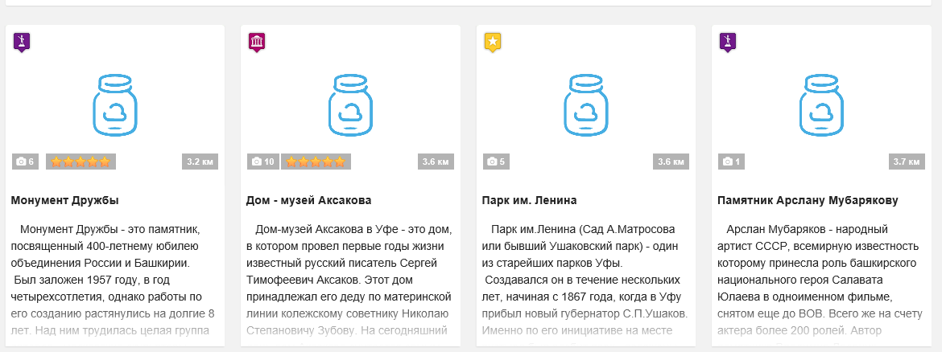 В IE не отображются фото достопримечательностей | BR_022
Проверка производительности
12 | Скорость загрузки сайта в пределах допустимых значений |  | PASS | 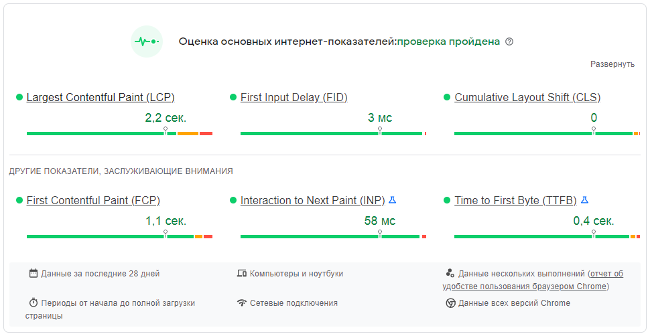
13 | Производительность версии сайта для ПК в пределах допустимых значений |  | PASS
14 | Производительность версии сайта для мобильных устройств в пределах допустимых значений |  | PASS
Проверка совместимости
15 | Разделы сайта из горизонтального меню сворачиваются в меню гамбургер в версии для мобильных устройств |  | PASS
16 | Корректное отображение сайта на мобильных устройствах |  | PASS
UI/UX
17 | На странице отсутствуют орфографические и пунктуационные ошибки |  | PASS
18 | Заголовки статей подчеркиваются при наведении курсора |  | PASS
19 | Курсор меняет форму при наведении на заголовки статей |  | PASS
20 | Всплывающая подсказка при наведении на заголовки статей |  | PASS
21 | При нажатии на заголовок статьи происходит переход к странице о соответствующей достопримечательности |  | PASS | Протестировано с учётом классов эквивалентности
22 | Блок с описанием достопримечательности выделяется при наведении курсора |  | PASS
23 | Курсор меняет форму при наведении на фото достопримечательности |  | PASS
24 | Всплывающая подсказка при наведении на фото достопримечательности |  | PASS
25 | При нажатии на фото достопримечательности происходит переход к странице о соответствующей достопримечательности |  | PASS | Протестировано с учётом классов эквивалентности
26 | Кнопка выбора области/города подсвечивается при наведении курсора |  | PASS
27 | Курсор меняет форму при наведении на кнопку выбора области/города |  | PASS
28 | Всплывающая подсказка при наведении на кнопку выбора области/города |  | - | Функционал не реализован
29 | При нажатии на кнопку выбора области/города появляется поле для ввода названия области/города |  | PASS
30 | Поле ввода названия города допускает ввод текста, цифр и спецсимволов |  | PASS
31 | Поле ввода названия города не ограничено максимальным количеством вводимых символов |  | PASS
32 | Поле ввода названия города не реагирует на пустой запрос |  | PASS
33 | Поле ввода названия города не реагирует на пробелы введённые до и/или после данных |  | PASS
34 | После введения 3 символов из названия города появляется список возможных вариантов | TC_028 | PASS
35 | После введения менее 3 символов из названия города не появляется список возможных вариантов | TC_029 | PASS
36 | Введённые в поле ввода названия города данные можно отредактировать |  | PASS
37 | Введённые данные не касаются границ поля ввода |  | PASS
38 | Плейсхолдер в поле ввода исчезает при вводе текста |  | PASS
39 | Плейсхолдер в поле ввода появляется после его очистки |  | PASS
40 | Плейсхолдер в поле поиска не выходит за края поля |  | PASS
41 | Кнопка выбора категории подсвечивается при наведении курсора |  | PASS
42 | Курсор меняет форму при наведении на кнопку выбора категории |  | PASS
43 | Всплывающая подсказка при наведении на кнопку выбора категории |  | - | Функционал не реализован
44 | При нажатии на кнопку выбора категории появляется список категорий |  | PASS
45 | Список категорий можно прокручивать колёсиком мышки |  | PASS
46 | Название категории подсвечивается при наведении курсора |  | PASS
47 | Курсор меняет форму при наведении на название категории |  | PASS
48 | При нажатии на категорию список закрывается |  | PASS
49 | При нажатии на категорию на странице отображаются достопримечательности из соответствующей категории |  | PASS | П.3 данного чек-листа
50 | Кнопка выбора критерия сортировки подсвечивается при наведении курсора |  | PASS
51 | Курсор меняет форму при наведении на кнопку выбора критерия сортировки |  | PASS
52 | Всплывающая подсказка при наведении на кнопку выбора критерия сортировки |  | - | Функционал не реализован
53 | При нажатии на кнопку выбора критерия сортировки появляется список критериев сортировки |  | PASS
54 | Название критерия сортировки подсвечивается при наведении курсора |  | PASS
55 | Курсор меняет форму при наведении на название критерия сортировки |  | PASS
56 | При нажатии на критерий сортировки список закрывается |  | PASS
57 | При нажатии на критерий сортировки достопримечательности на странице сортируются в соответствии с выбранным критерием |  | PASS | Пп. 4-9 данного чек-листа
58 | Кнопка выбора метода сортировки подсвечивается при наведении курсора |  | PASS
59 | Курсор меняет форму при наведении на кнопку выбора метода сортировки |  | PASS
60 | Всплывающая подсказка при наведении на кнопку выбора метода сортировки |  | - | Функционал не реализован
61 | При нажатии на кнопку выбора метода сортировки появляется список методов сортировки |  | PASS
62 | Название метода сортировки подсвечивается при наведении курсора |  | PASS
63 | Курсор меняет форму при наведении на название метода сортировки |  | PASS
64 | При нажатии на метод сортировки список закрывается |  | PASS
65 | При нажатии на метод сортировки достопримечательности на странице сортируются в соответствии с выбранным методом |  | PASS | Пп. 4-9 данного чек-листа
66 | Кнопка "Установить моё местоположение" подсвечивается при наведении курсора |  | PASS
67 | Курсор меняет форму при наведении на кнопку "Установить моё местоположение" |  | PASS
68 | Всплывающая подсказка при наведении на кнопку "Установить моё местоположение" |  | PASS
69 | При нажатии на кнопку "Установить моё местоположение" отображаются достопримечательности города-местоположения пользователя |  | FAIL | Отображаются достопримечательности ранее выбранного города - см. п.1 данного чек-листа | BR_021
70 | Кнопка "Загрузить еще" подсвечивается при наведении курсора |  | PASS
71 | Курсор меняет форму при наведении на кнопку "Загрузить еще" |  | PASS
72 | Всплывающая подсказка при наведении на кнопку "Загрузить еще" |  | - | Функционал не реализован
73 | При нажатии на кнопку "Загрузить еще" внизу страницы подгружается дополнительный перечень достопримечательностей |  | PASS

Маршруты
Чек-лист проверок компонента "Маршруты" интернет-проекта Green Expedition (https://greenexp.ru/)

При помощи утилиты Object Inspector в DevTools определено, что ряд элементов на странице принадлежит к одному и том же классу, поэтому можно объединить их в одни классы эквивалентности и тестировать только по одному элементу из каждой группы:
 | - изображения к достопримечательностям - class track-image;
 | - заголовки к статьям о достопримечательностях - class title.

№ | Название проверки | Тест-кейс ID | Результат | Комментарии | Баг-репорт ID
Функциональное тестирование
1 | Фильтрация маршрутов по категории | TC_030 | PASS
2 | Сортировка маршрутов по дате изменения в порядке убывания | TC_031 | PASS
3 | Сортировка маршрутов по дате изменения в порядке возрастания | TC_032 | PASS
4 | Сортировка маршрутов по количеству просмотров в порядке убывания | TC_033 | PASS
5 | Сортировка маршрутов по количеству просмотров в порядке возрастания | TC_034 | PASS
6 | Сортировка маршрутов по удалённости от моего города в порядке убывания | TC_035 | PASS
7 | Сортировка маршрутов по удалённости от моего города в порядке возрастания | TC_036 | PASS
Кроссбраузерное тестирование
8 | Страница открывается в актуальных браузерах (Chrome, Firefox, Edge, Safari, IE) |  | PASS
9 | Все элементы на странице доступны в актуальных браузерах (Chrome, Firefox, Edge, Safari, IE) |  | FAIL | 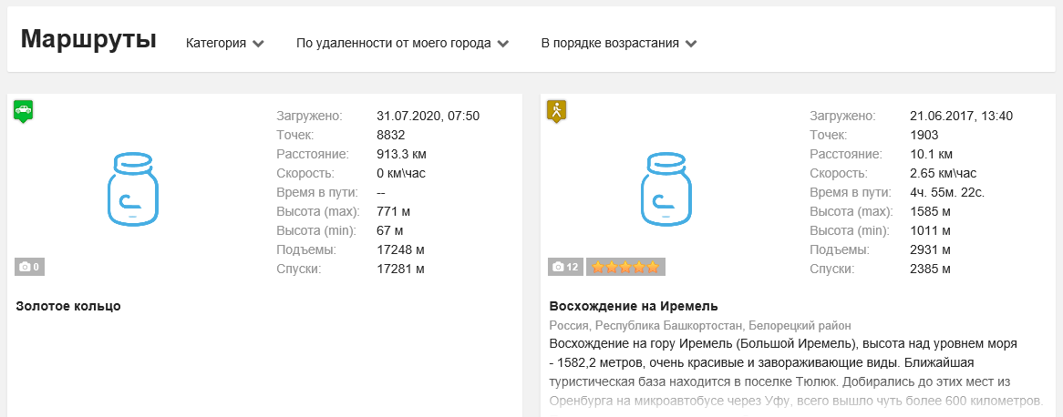 В IE не отображются фото достопримечательностей | BR_023
Проверка производительности
10 | Скорость загрузки сайта в пределах допустимых значений |  | PASS | 
11 | Производительность версии сайта для ПК в пределах допустимых значений |  | PASS
12 | Производительность версии сайта для мобильных устройств в пределах допустимых значений |  | PASS
Проверка совместимости
13 | Разделы сайта из горизонтального меню сворачиваются в меню гамбургер в версии для мобильных устройств |  | PASS
14 | Корректное отображение сайта на мобильных устройствах |  | PASS
UI/UX
15 | На странице отсутствуют орфографические и пунктуационные ошибки |  | PASS
16 | Названия маршрутов подчеркиваются при наведении курсора |  | PASS
17 | Курсор меняет форму при наведении на названия маршрутов |  | PASS
18 | Всплывающая подсказка при наведении на названия маршрутов |  | PASS
19 | При нажатии на название маршрута происходит переход к странице соответствующего маршрута |  | PASS | Протестировано с учётом классов эквивалентности
20 | Блок с описанием маршрута выделяется при наведении курсора |  | PASS
21 | Курсор меняет форму при наведении на изображение маршрута |  | PASS
22 | Всплывающая подсказка при наведении на изображение маршрута |  | PASS
23 | При нажатии на изображение маршрута происходит переход к странице соответствующего маршрута |  | PASS | Протестировано с учётом классов эквивалентности
24 | Кнопка выбора категории маршрута подсвечивается при наведении курсора |  | PASS
25 | Курсор меняет форму при наведении на кнопку выбора категории маршрута |  | PASS
26 | Всплывающая подсказка при наведении на кнопку выбора категории маршрута |  | - | Функционал не реализован
27 | При нажатии на кнопку выбора категории маршрута появляется список категорий |  | PASS
28 | Список категорий можно прокручивать колёсиком мышки |  | PASS
29 | Название категории подсвечивается при наведении курсора |  | PASS
30 | Курсор меняет форму при наведении на название категории |  | PASS
31 | При нажатии на категорию список закрывается |  | PASS
32 | При нажатии на категорию на странице отображаются маршруты из соответствующей категории |  | PASS | П.1 данного чек-листа
33 | Кнопка выбора критерия сортировки подсвечивается при наведении курсора |  | PASS
34 | Курсор меняет форму при наведении на кнопку выбора критерия сортировки |  | PASS
35 | Всплывающая подсказка при наведении на кнопку выбора критерия сортировки |  | - | Функционал не реализован
36 | При нажатии на кнопку выбора критерия сортировки появляется список критериев сортировки |  | PASS
37 | Название критерия сортировки подсвечивается при наведении курсора |  | PASS
38 | Курсор меняет форму при наведении на название критерия сортировки |  | PASS
39 | При нажатии на критерий сортировки список закрывается |  | PASS
40 | При нажатии на критерий сортировки достопримечательности на странице сортируются в соответствии с выбранным критерием |  | PASS | Пп. 2-7 данного чек-листа
41 | Кнопка выбора метода сортировки подсвечивается при наведении курсора |  | PASS
42 | Курсор меняет форму при наведении на кнопку выбора метода сортировки |  | PASS
43 | Всплывающая подсказка при наведении на кнопку выбора метода сортировки |  | - | Функционал не реализован
44 | При нажатии на кнопку выбора метода сортировки появляется список методов сортировки |  | PASS
45 | Название метода сортировки подсвечивается при наведении курсора |  | PASS
46 | Курсор меняет форму при наведении на название метода сортировки |  | PASS
47 | При нажатии на метод сортировки список закрывается |  | PASS
48 | При нажатии на метод сортировки достопримечательности на странице сортируются в соответствии с выбранным методом |  | PASS | Пп. 2-7 данного чек-листа
49 | Кнопка "Загрузить еще" подсвечивается при наведении курсора |  | PASS
50 | Курсор меняет форму при наведении на кнопку "Загрузить еще" |  | PASS
51 | Всплывающая подсказка при наведении на кнопку "Загрузить еще" |  | - | Функционал не реализован
52 | При нажатии на кнопку "Загрузить еще" внизу страницы подгружается дополнительный перечень маршрутов |  | PASS

Заметки
Чек-лист проверок компонента "Заметки" интернет-проекта Green Expedition (https://greenexp.ru/)

При помощи утилиты Object Inspector в DevTools определено, что ряд элементов на странице принадлежит к одному и том же классу, поэтому можно объединить их в одни классы эквивалентности и тестировать только по одному элементу из каждой группы:
 | - изображения к достопримечательностям - class card-photo;
 | - заголовки к статьям о достопримечательностях - class title.

№ | Название проверки | Тест-кейс ID | Результат | Комментарии | Баг-репорт ID
Функциональное тестирование
1 | Открытие страницы заметки |  | PASS | Протестировано с учётом классов эквивалентности
Кроссбраузерное тестирование
2 | Страница открывается в актуальных браузерах (Chrome, Firefox, Edge, Safari, IE) |  | PASS
3 | Все элементы на странице доступны в актуальных браузерах (Chrome, Firefox, Edge, Safari, IE) |  | PASS
Проверка производительности
4 | Скорость загрузки сайта в пределах допустимых значений |  | PASS | 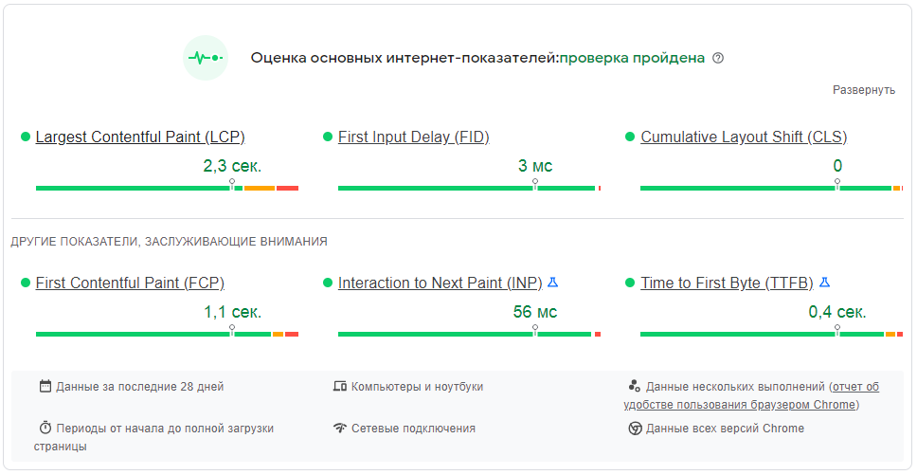
5 | Производительность версии сайта для ПК в пределах допустимых значений |  | PASS
6 | Производительность версии сайта для мобильных устройств в пределах допустимых значений |  | PASS
Проверка совместимости
7 | Разделы сайта из горизонтального меню сворачиваются в меню гамбургер в версии для мобильных устройств |  | PASS
8 | Корректное отображение сайта на мобильных устройствах |  | PASS
UI/UX
9 | На странице отсутствуют орфографические и пунктуационные ошибки |  | PASS | Текст заметок и статей, добавленных другими пользователями на ошибки не проверялся - это зона ответственности модераторов сайта
10 | Названия заметок подчеркиваются при наведении курсора |  | PASS
11 | Курсор меняет форму при наведении на названия заметок |  | PASS
12 | Всплывающая подсказка при наведении на названия заметок |  | PASS
13 | При нажатии на название заметки происходит переход к странице соответствующей заметки |  | PASS | Протестировано с учётом классов эквивалентности
14 | Блок с описанием заметки выделяется при наведении курсора |  | PASS
15 | Курсор меняет форму при наведении на изображение заметки |  | PASS
16 | Всплывающая подсказка при наведении на изображение заметки |  | PASS
17 | При нажатии на изображение заметки происходит переход к странице соответствующей заметки |  | PASS | Протестировано с учётом классов эквивалентности
18 | Ссылка на комментарии к заметке подчёркивается при наведении курсора |  | PASS
19 | Курсор меняет форму при наведении на ссылку на комментарии к заметке |  | PASS
20 | Всплывающая подсказка при наведении на ссылку на комментарии к заметке |  | PASS
21 | При нажатии на ссылку на комментарии к заметке происходит переход к комментариям соответствующей заметки |  | PASS | Протестировано с учётом классов эквивалентности
22 | Кнопки номеров страниц подсвечиваются при наведении курсора |  | PASS
23 | Курсор меняет форму при наведении на кнопки страниц |  | PASS
24 | Всплывающая подсказка при наведении на кнопки страниц |  | - | Функционал не реализован
25 | При нажатии на кнопку страницы открывается соответствующая страница заметок |  | PASS

Достоприм-ть_маршрут_заметка
Чек-лист проверок страницы одной из достопримечательностей интернет-проекта Green Expedition (https://greenexp.ru/)
на примере "Киндерлинская Пещера (30-летия Победы)" (https://greenexp.ru/places/Киндерлинская_пещера_(Победа))
Аналогичные проверки можно использовать и для страниц с конкретным маршрутом, и конкретной заметкой

№ | Название проверки | Тест-кейс ID | Результат | Комментарии | Баг-репорт ID
Функциональное тестирование
1 | Загрузка фотографий на страницу достопримечательности |  | - | Функциональность протестировать невозможно без регистрации или авторизации
2 | Вывод страницы на печать с помощью кнопки "Напечатать страницу…" |  | PASS
3 | Копирование короткой ссылки на страницу достопримечательности | TC_037 | PASS
4 | Добавление достопримечательности в Избранное |  | - | Функциональность протестировать невозможно без регистрации или авторизации
5 | Оценка статьи о достопримечательности | TC_038 | PASS
6 | Невозможность поставить повторную оценку статье одной и той же достопримечательности | TC_039 | PASS
Кроссбраузерное тестирование
7 | Страница открывается в актуальных браузерах (Chrome, Firefox, Edge, Safari, IE) |  | PASS
8 | Все элементы на странице доступны в актуальных браузерах (Chrome, Firefox, Edge, Safari, IE) |  | FAIL | Ряд изображений не загружается во всех браузерах | BR_024
Проверка производительности
9 | Скорость загрузки сайта в пределах допустимых значений |  | PASS | 
10 | Производительность версии сайта для ПК в пределах допустимых значений |  | PASS
11 | Производительность версии сайта для мобильных устройств в пределах допустимых значений |  | PASS
Проверка совместимости
12 | Разделы сайта из горизонтального меню сворачиваются в меню гамбургер в версии для мобильных устройств |  | PASS
13 | Корректное отображение сайта на мобильных устройствах |  | PASS
UI/UX
14 | На странице отсутствуют орфографические и пунктуационные ошибки |  | - | Текст заметок и статей, добавленных другими пользователями на ошибки не проверялся - это зона ответственности модераторов сайта
15 | Кнопка "Загрузить фото" подсвечивается при наведении курсора |  | PASS
16 | Курсор меняет форму при наведении на кнопку "Загрузить фото" |  | PASS
17 | Всплывающая подсказка при наведении на кнопку "Загрузить фото" |  | PASS
18 | При нажатии на кнопку "Загрузить фото" появляется форма для загрузки фотографий на сайт |  | - | Функциональность протестировать невозможно без регистрации или авторизации
19 | Кнопка "Напечатать страницу" подсвечивается при наведении курсора |  | PASS
20 | Курсор меняет форму при наведении на кнопку "Напечатать страницу" |  | PASS
21 | Всплывающая подсказка при наведении на кнопку "Напечатать страницу" |  | PASS
22 | При нажатии на кнопку "Напечатать страницу" открывается диалоговое окно настроек печати |  | PASS
23 | Кнопка "Скопировать ссылку" подсвечивается при наведении курсора |  | PASS
24 | Курсор меняет форму при наведении на кнопку "Скопировать ссылку" |  | PASS
25 | Всплывающая подсказка при наведении на кнопку "Скопировать ссылку" |  | PASS
26 | При нажатии на кнопку "Скопировать ссылку" появляется сообщение "Короткая ссылка скопирована в буфер обмена" |  | PASS | См. п.3 данного чек-листа
27 | Кнопка "Добавить в избранное" подсвечивается при наведении курсора |  | PASS
28 | Курсор меняет форму при наведении на кнопку "Добавить в избранное" |  | PASS
29 | Всплывающая подсказка при наведении на кнопку "Добавить в избранное" |  | PASS
30 | При нажатии на кнопку "Добавить в избранное" страница добавляется в список избранных достопримечательностей |  | - | Функциональность протестировать невозможно без регистрации или авторизации
31 | Название области/края подчеркивается при наведении курсора |  | PASS
32 | Курсор меняет форму при наведении на название области/края |  | PASS
33 | Всплывающая подсказка при наведении на название области/края |  | PASS
34 | При нажатии на название области/края происходит переход к странице со списком достопримечательностей соответствующего региона |  | PASS
35 | Название муниципалитета подчеркивается при наведении курсора |  | PASS
36 | Курсор меняет форму при наведении на название муниципалитета |  | PASS
37 | Всплывающая подсказка при наведении на название муниципалитета |  | PASS
38 | При нажатии на название муниципалитета происходит переход к странице со списком достопримечательностей соответствующего муниципалитета |  | PASS
39 | Значок "Я" подчеркивается при наведении курсора |  | PASS
40 | Курсор меняет форму при наведении на значок "Я" |  | PASS
41 | Всплывающая подсказка при наведении на значок "Я" |  | PASS
42 | При нажатии на значок "Я" открываются Яндекс.Карты с отображением данной достопримечательности |  | PASS
43 | Значок "G" подчеркивается при наведении курсора |  | PASS
44 | Курсор меняет форму при наведении на значок "G" |  | PASS
45 | Всплывающая подсказка при наведении на значок "G" |  | PASS
46 | При нажатии на значок "G" открываются GoogleMaps с отображением данной достопримечательности |  | PASS
47 | Имя автора материала подчеркивается при наведении курсора |  | PASS
48 | Курсор меняет форму при наведении на имя автора материала |  | PASS
49 | Всплывающая подсказка при наведении на имя автора материала |  | PASS
50 | При нажатии на имя автора материала происходит переход к странице пользователя - автора данного материала |  | PASS
51 | Значок увеличения изображения появляется при наведении курсора на фото в начале статьи |  | PASS
52 | Курсор меняет форму при наведении на значок увеличения изображения |  | PASS
53 | Всплывающая подсказка при наведении на значок увеличения изображения |  | PASS
54 | При нажатии на значок увеличения изображения открывается полноразмерное фото |  | PASS
55 | При нажатии за пределами увеличенного изображения, оно закрывается |  | PASS
56 | Кнопка "Следующее изображение" подсвечивается при наведении курсора |  | - | Функционал не реализован
57 | Курсор меняет форму при наведении на кнопку "Следующее изображение" |  | PASS
58 | Всплывающая подсказка при наведении на кнопку "Следующее изображение" |  | - | Функционал не реализован
59 | При нажатии на кнопку "Следующее изображение" появляется следующее фото |  | PASS
60 | Кнопка "Предыдущее изображение" подсвечивается при наведении курсора |  | - | Функционал не реализован
61 | Курсор меняет форму при наведении на кнопку "Предыдущее изображение" |  | PASS
62 | Всплывающая подсказка при наведении на кнопку "Предыдущее изображение" |  | - | Функционал не реализован
63 | При нажатии на кнопку "Предыдущее изображение" появляется предыдущее фото |  | PASS
64 | Необходимое количество звёздочек для оценки статьи подсвечивается при наведении курсора |  | PASS
65 | Курсор меняет форму при наведении на звёздочки |  | PASS
66 | Всплывающая подсказка в зависимости от количества звёздочек |  | PASS
67 | Сообщение "Спасибо за Ваше мнение" при нажатии на выбранное количество звёздочек |  | PASS | См. п.5 данного чек-листа
68 | Кнопки-иконки соцсетей подсвечиваются при наведении курсора |  | PASS
69 | Курсор меняет форму при наведении на кнопки-иконки соцсетей |  | PASS
70 | Всплывающая подсказка при наведении на кнопки-иконки соцсетей |  | PASS
71 | При нажатии на кнопку "Вконтакте" открывается форма "Поделиться ссылкой" в соцсети Вконтакте | TC_040 | PASS
72 | При нажатии на кнопку "Одноклассники" открывается форма "Поделиться ссылкой" в соцсети Одноклассники |  | PASS
73 | При нажатии на кнопку "Twitter" открывается форма "Поделиться ссылкой" в соцсети Twitter |  | - | Страница недоступна. Соцсеть Twitter заблокирована в России.
74 | Скачивание трека маршрута | TC_041 | PASS

